PSG II - Überleitung TAPF
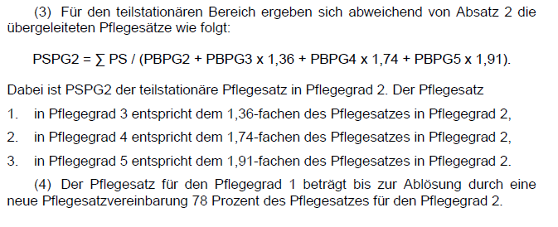
Musterrechnung Umsetzung PSG II / Überleitung Pflegesatz TAPF (Stand Fachgruppe TAPF 22.9.2015)
Musterrechnung anhand Pflegesatz aus Mittelwert von 12 TAPF im DPW mit 372 Plätze (12/2014) --> Felder sind mit eigenen Daten zu füllen
 | Pflegesatz 2015/2016 | Annahme Gäste am 30.9.2016 (Freitag) | Summe Pflegesatz (PS): Leistung SGB XI / Tag | Summe Pflegesatz (PS): Leistung SGB XI im Monat
Pflegestufe 1 | 56.09 € | 3 | 168.26 € | 5,115.15 €
Pflegestufe 2 | 57.86 € | 10 | 578.59 € | 17,589.27 €
Pflegestufe 3 | 61.27 € | 3 | 183.80 € | 5,587.47 €
Mittelwert | 58.40 € | 16 |  | 28,291.90 € | = Summe (PS)

Pflegegrad (PG) | Pflegesatz bisher (s. oben - nur zum theoretischen Vergleich) | TAPF Überleitung gem. Äquivalenzziffern (gem. § 92e) | Umrechnungsbasis Gäste am 30.9.2016 (Freitag) Annahme zur Überleitung | Pflegesatz Neu ab 2017 gem. Überleitung / Monat | Pflegesatz täglich | Veränderung (Trägerperspektive) | Summe Pflegesatz NEU: Leistung SGB XI im Monat | Leistungsbetrag PflegeV ab 1.1.2017 im Monat | rech-nerische Tage (ohne Eigenanteile)
PG 1 | 56.09 € | 0.78 | 0 | 1,011.35 € | 33.27 € | -22.82 | - €
PG 2 | 56.09 € | 1 | 3 | 1,296.60 € | 42.65 € | -13.44 | 3,889.81 € | 689.00 € | 16.15 €
PG 3 | 57.86 € | 1.36 | 10 | 1,763.38 € | 58.01 € | 0.15 | 17,633.81 € | 1,298.00 € | 22.38 €
PG 4 | 61.27 € | 1.74 | 3 | 2,256.09 € | 74.21 € | 12.95 | 6,768.27 € | 1,612.00 € | 21.72 €
PG 5 | 61.27 € | 1.91 | 0 | 2,476.51 € | 81.46 € | 20.20 | - € | 1,995.00 € | 24.49 €
 |  |  | 16 |  |  | Neu | 28,291.90 €
 |  |  |  |  |  | Alt | 28,291.90 € | s. Feld [E7]
 |  |  |  |  |  | Differenz: | - € | = budgetneutral

Zum Vergleich: Äquivalenzziffern (ÄZ) der Tagespflege im Vergleich zu abgeleiteten Äquivalenzen
Pflegegrad (PG) | Leistungsbetrag PSG II ambulant (neu) | ÄZ ambulant neu | Leistungsbetrag PSG II stationär | ÄZ stationär neu | NBA Punktwerte | ÄZ NBA Punktwert (Basis Mittelwert des Punktwertbereichs) | Mittelwert Minutenaufwandnach EvIS-Studie Rothgang | ÄZ Minutenaufwand Rothgang
PG 1 |  | 0.00 | 125 € | 0.16 | ab 12,5 bis unter 27 Gesamtpunkten in den Pflegegrad 1: geringe Beeinträchtigungen der Selbständig-keit oder der Fähigkeiten, | 0.53 | 58.00 | 0.82
PG 2 | 689.00 | 1.00 | 770 € | 1.00 | ab 27 bis unter 47,5 Gesamtpunkten in den Pflegegrad 2: erhebliche Beeinträchtigungen der Selbstän-digkeit oder der Fähigkeiten | 1.00 | 71.00 | 1.00
PG 3 | 1298.00 | 1.88 | 1,262 € | 1.64 | ab 47,5 bis unter 70 Gesamtpunkten in den Pflegegrad 3: schwere Beeinträchtigungen der Selbständig-keit oder der Fähigkeiten | 1.58 | 92.00 | 1.30
PG 4 | 1612.00 | 2.34 | 1,775 € | 2.31 | ab 70 bis unter 90 Gesamtpunkten in den Pflegegrad 4: schwerste Beeinträchtigungen der Selbständig-keit oder der Fähigkeiten | 2.15 | 125.00 | 1.76
PG 5 | 1995.00 | 2.90 | 2,005 € | 2.60 | ab 90 bis 100 Gesamtpunkten in den Pflegegrad 5: schwerste Beeinträchtigungen der Selbständigkeit oder der Fähigkeiten mit besonderen Anforderungen an die pflegerische Versorgung | 2.55 | 160.00 | 2.25

Umrechnungsverfahren gem. § 92e SGB XI-neu (PSG II)

